Tema 2.4
Volver

 | 1° | Los temas | 2.1 | se deben aplicar al Libro de Caja Consolidado
 |  |  | 2.2
 |  |  | 2.3

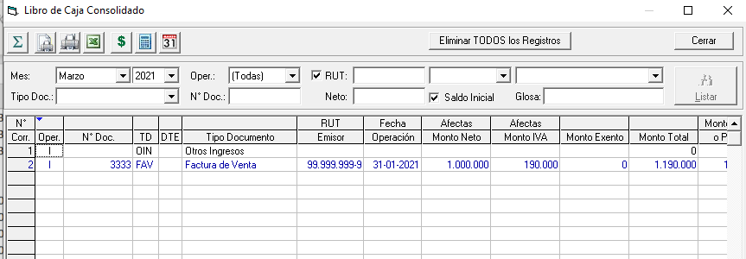

 |  | FW: Listo. Vista resumina en este caso no oculta las comulnas Monto Ingreso o Monto Egreso

